NodeMcu
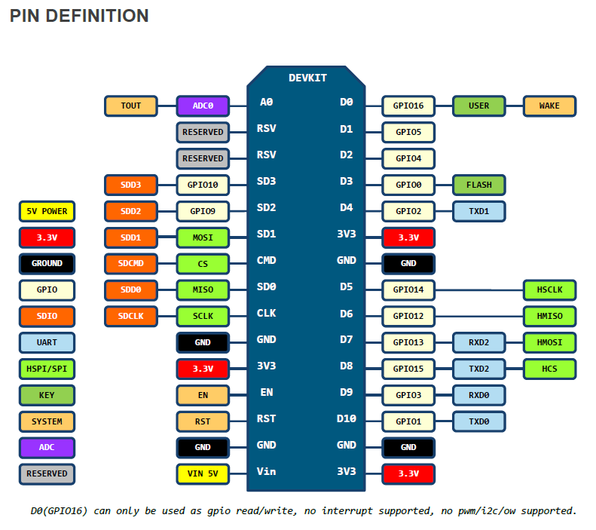
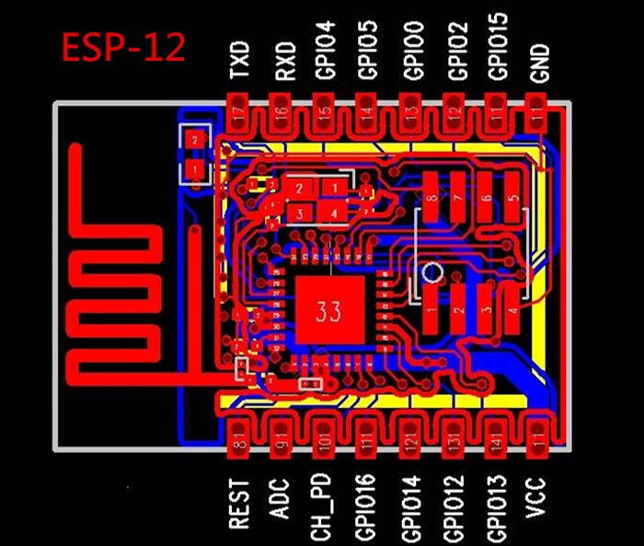
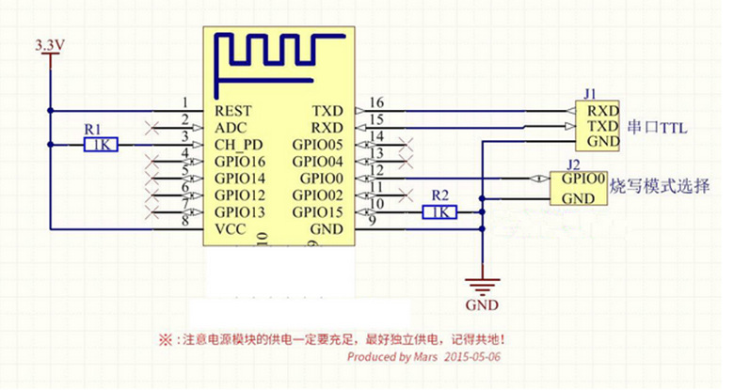
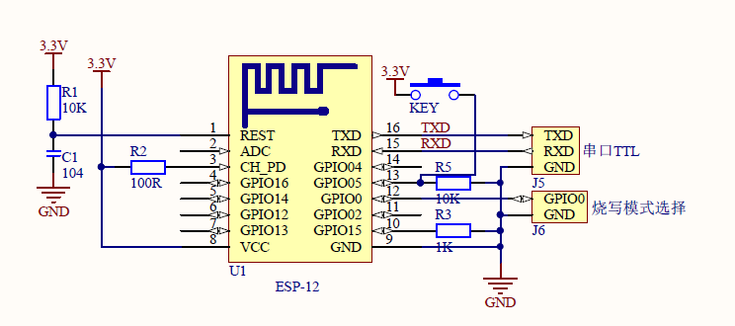
ESP12-HCHO |  |  |  |  |  |  |  |  |  |  |  |  | 引脚 | API | 固件生成
 | 固件使用新生成固件,需要选择模块 spi u8g-spi-pcd8544

模块 | 描述 | USER | IO | IO2 | flash | TX1 | CLK | MISO | MOSI | HCS | RX0 | TX0 | VCC | GND | Vin
nodemcu | ESP12 | D0 | D1 | D2 | D3 | D4 | D5 | D6 | D7 | D8 | D9 | D10 | 3.3V | GND | 5V
 |  | GPIO16 | GPIO5 | GPIO4 | GPIO0 | GPIO2 | GPIO14 | GPIO12 | GPIO13 | GPIO15 | GPIO3 | GPIO1

HCHO | 甲醛 |  |  |  |  |  |  |  |  |  | TX | RX | 3.3V | GND

SI7021 |  |  | SCL | SDA

AirKit
YNM-3000-1 |  |  |  |  |  |  |  |  |  | S5-GPRS/Nodemcu-WIFI |  |  |  |  |  |  |  |  |  |  |  |  |  |  |  |  | WIKI | 引脚 | API | 固件生成
 | air202-RDA8955 3.4V-4.2V
 |  |  |  | 1 | 2 | 3 | 4 | 5 | 6 | 7 | 8 | 9 | 10 | 11 | 12 | 13 | 14 | 15 | 16 | 17 | 18 | 19 | 20 | 21 | 22 | 23 | 24 | 25 | 26
模块 | 描述 | 冲突 | 代码 支持 | VBAT | GND | 5V | TX1 | RX1 | SPI_CS | SPI_CLK | SPI_DO | SPI_DI | VDDIO | CTS1 | GND2 | RTS1 | SPK+ | SPK- | DTR1 | ADC | PWRKEY | RESET | H_RXD | H_TXD | RX2 | TX2 | SCL | SDA | GND3 | PW_IN | PW_3.3V | PW_5V2
S5 | 合宙 | 紫色任选其一 | √ | 1 | 2 | 3 | 4 | 5 | GP10 | GP8 | GP11 | GP12 | 2.8V | GP3 | 12 | GP2 | 14 | 15 | GP29 | 17 | 18 | 19 | 20 | 21 | GP4 | GP5 | RTS2 | CTS2 | 26
Nodemcu | 与S5共用引脚 | 紫色任选其一 |  |  | GND | Vin | TX | RX | SD3 | SD2 | SD1 | CMD |  | SD0 |  | CLK | D1 | D2 | TX1/D4 | ADC |  | RST |  |  | RX2/D7 | TX2/D8 | SCL/D6 | SDA/D5
HMI |  |  | √ |  |  |  |  |  |  |  |  |  |  |  |  |  |  |  |  |  |  |  |  |  | TX | RX |  |  |  |  |  | 5V
SI7021 |  |  | √ |  |  |  |  |  |  |  |  |  |  |  |  |  |  |  |  |  |  |  |  |  |  |  | SCL | SDA | GND |  | 1.9-3.6V
GY-68 | BMP180气压 |  |  |  |  |  |  |  |  |  |  |  |  |  |  |  |  |  |  |  |  |  |  |  |  |  | SCL | SDA | GND |  | 1.8-3.6V
GY-302 | BH1750光强 |  |  |  |  |  |  |  |  |  |  |  |  |  |  |  |  |  |  |  |  |  |  |  |  |  | SCL | SDA | GND |  | 3-5V
益杉A4/攀藤G5 | PM25 | 红色任选其一 | √ |  |  |  |  |  |  |  |  |  |  |  |  |  |  |  |  |  |  |  |  |  | TX | RX
HH-HCHO-M | 甲醛 | 红色任选其一 | √ |  |  |  |  |  |  |  |  |  |  |  |  |  |  |  |  |  |  |  |  |  | TX | RX |  |  |  |  |  | 3.7-9V
WZ-S | 甲醛 | 红色任选其一 | √ |  |  |  |  |  |  |  |  |  |  |  |  |  |  |  |  |  |  |  |  |  | TX | RX |  |  |  |  |  | 5-7V
S8 0053 | CO2 | 蓝色任选其一 | √ |  |  |  | RX | TX |  |  |  |  |  |  |  |  |  |  |  |  |  |  |  |  |  |  |  |  |  |  |  | 4.5-5.25
DS-CO2-20 | CO2 | 蓝色任选其一 |  |  |  |  | RX | TX |  |  |  |  |  |  |  |  |  |  |  |  |  |  |  |  |  |  |  |  |  |  |  | 4.5-5.5
DS-HCHO | 甲醛 | 蓝色任选其一 | √ |  |  |  | RX | TX |  |  |  |  |  |  |  |  |  |  |  |  |  |  |  |  |  |  |  |  |  |  |  | 4.5-5.5
PTQS1005 | 温湿度 甲醛 VOC PM2.5 CO2

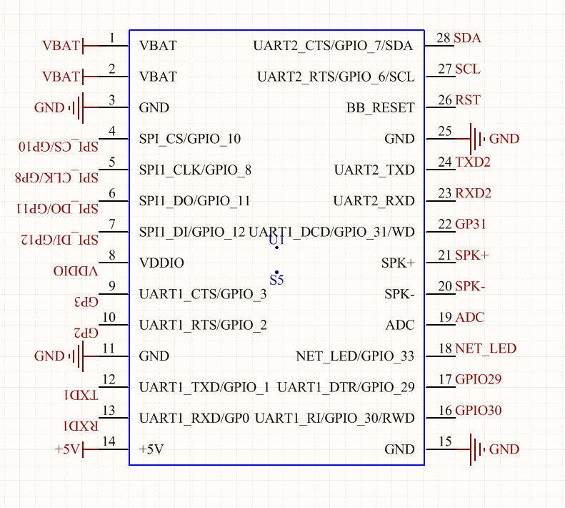
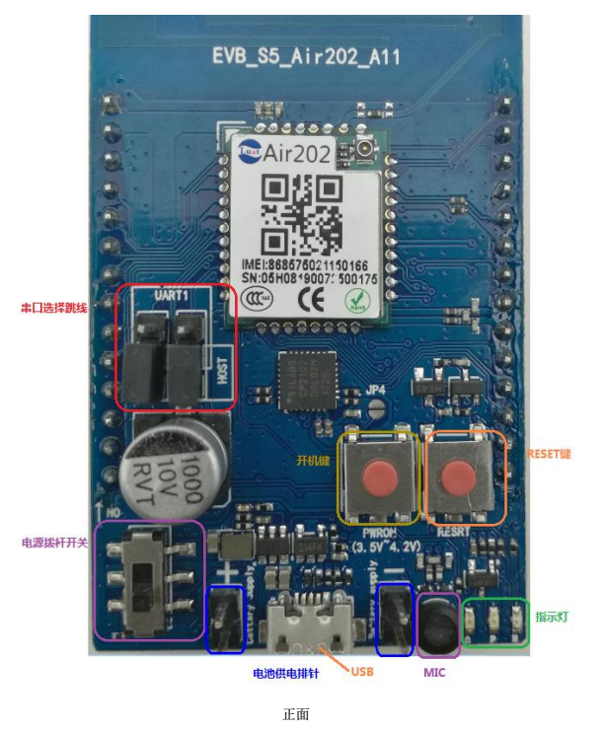

 |  |  |  | S8 | https://item.taobao.com/item.htm?spm=a1z0d.7625083.1998302264.6.691421aecv5VBN&id=540661632069

